WINDOWS 설치
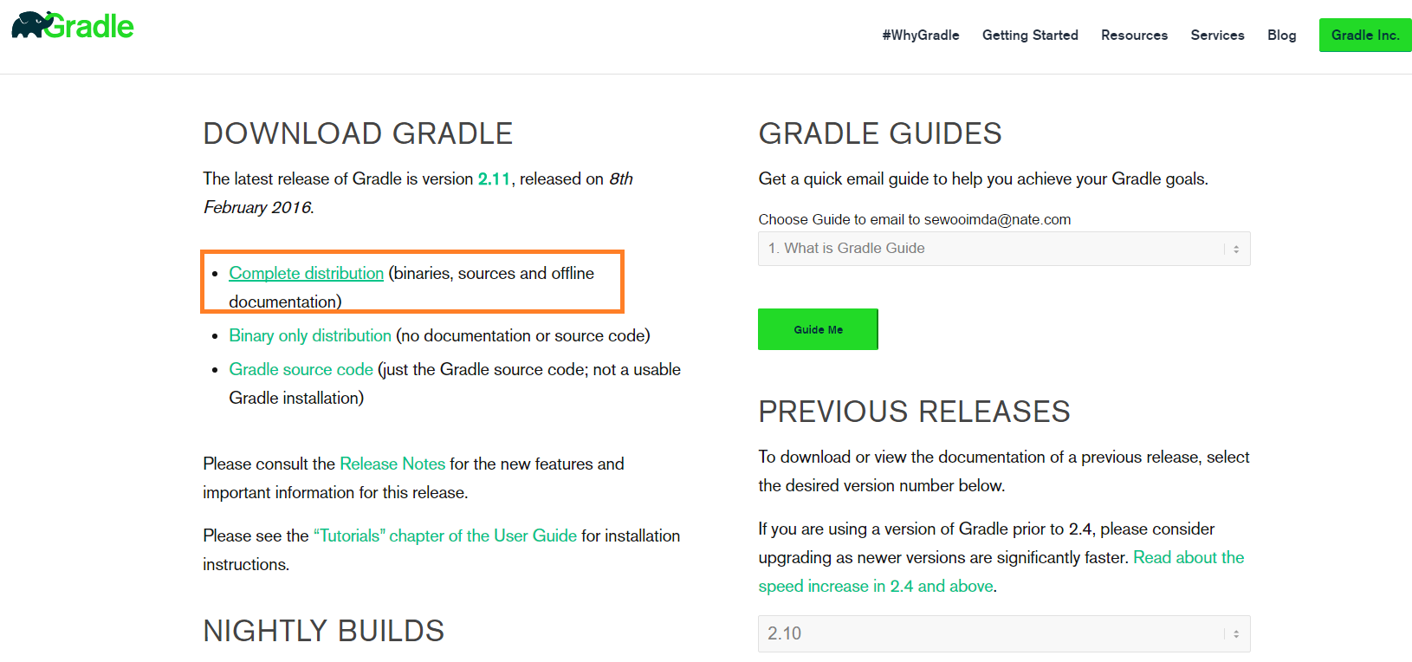
1 | 그레이들 다운로드 사이트 | gradle.org/

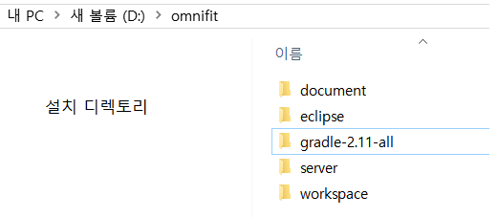

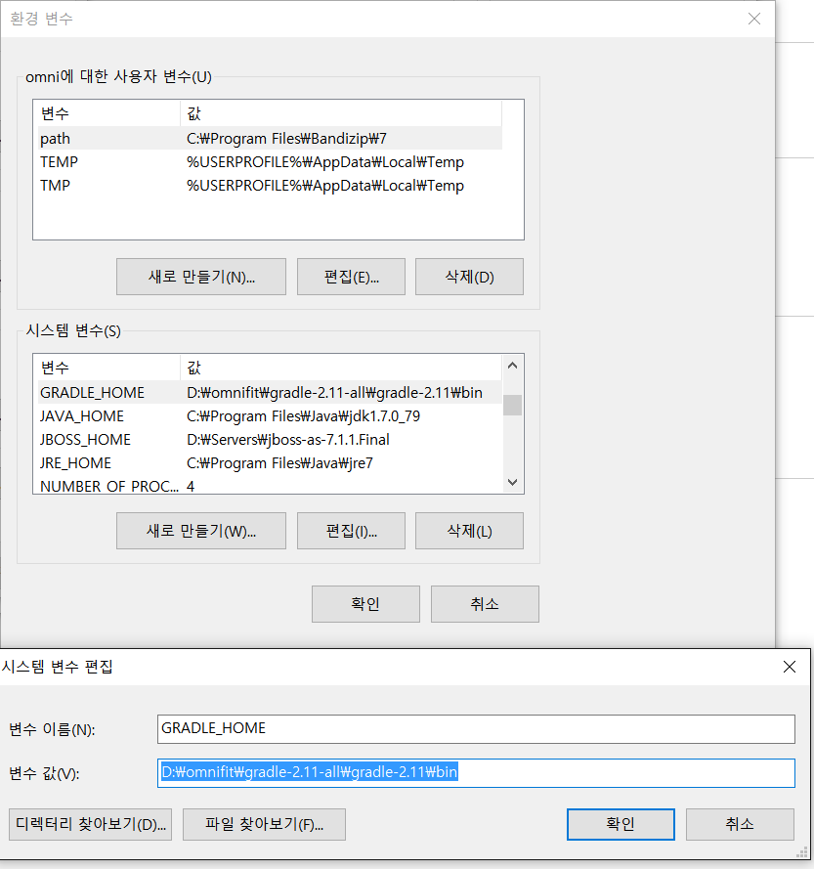
2 | 그레이들 로컬 환경 설정
 |  |  |  |  | 그레이들 라이브러리 위치 설정 [ 해도되고 안해도 됨 ]

 |  |  |  |  | 그레이들 인코딩 설정

3 | 이클립스에 gradle 플러그인 설치하기
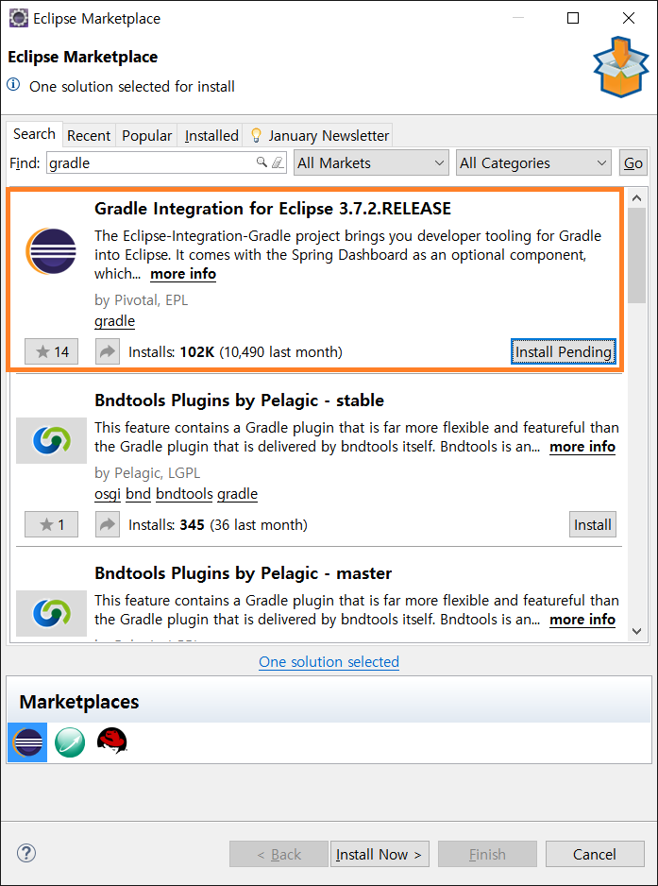
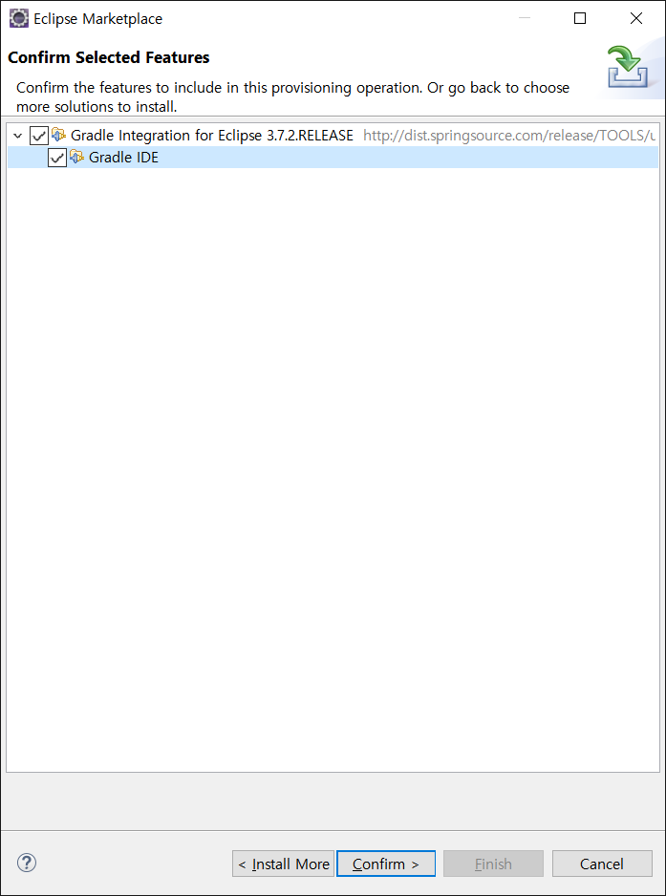

 |  |  | =>

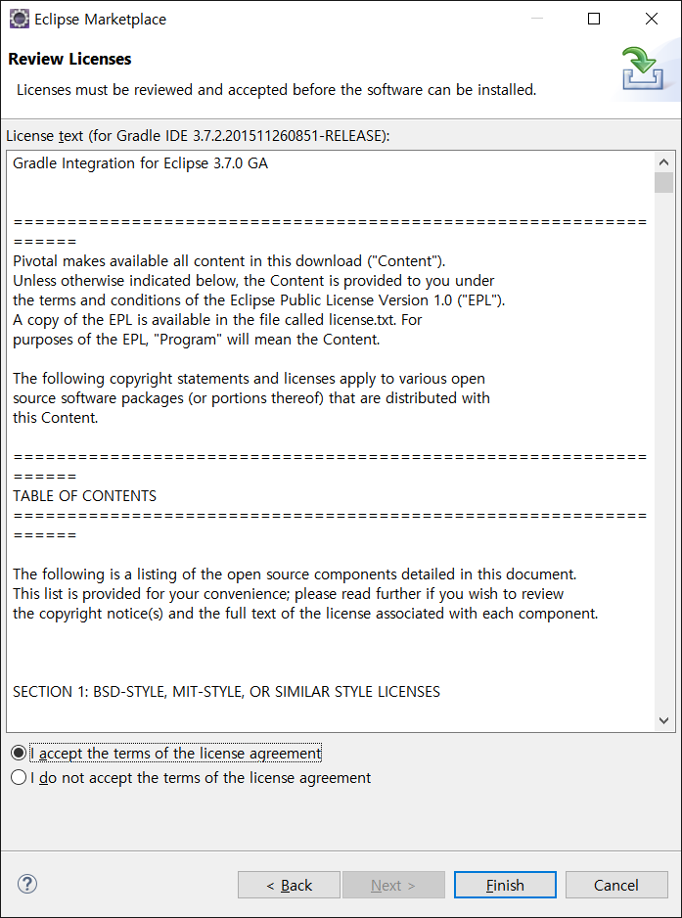
 |  |  |  | 설치 완료 확인 |  | (eclipse < window < preferences)
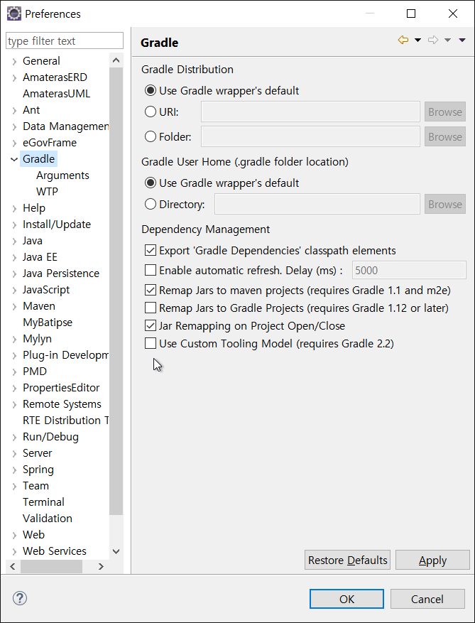

 |  |  | =>

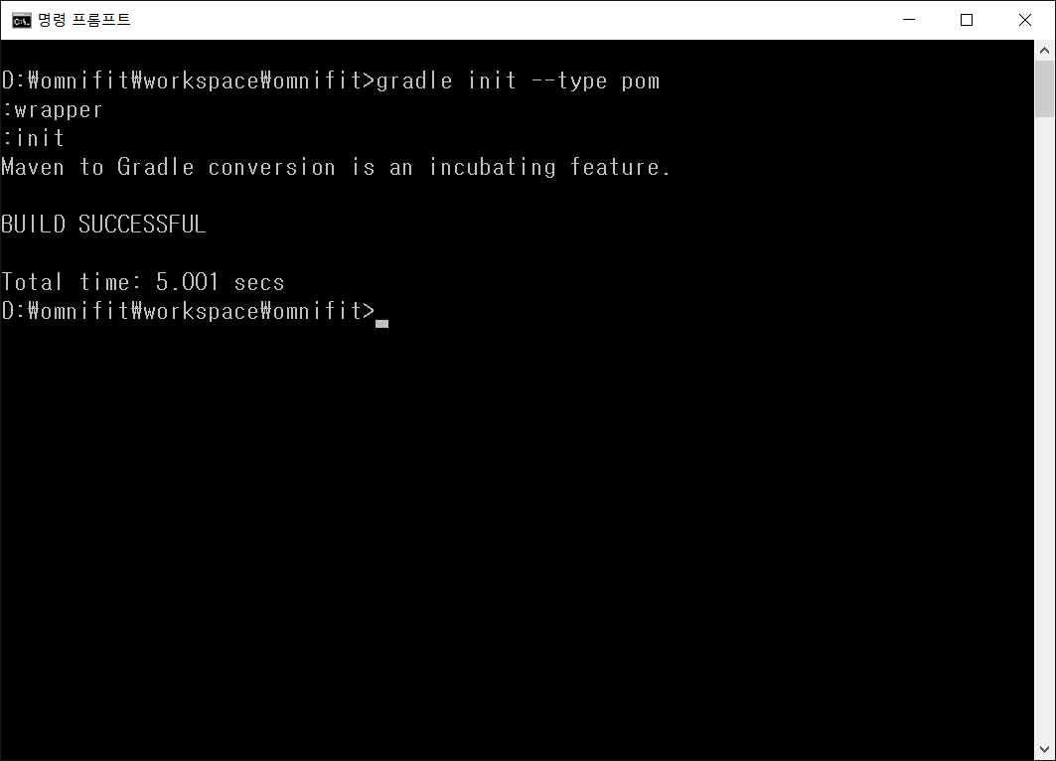
 | 전자정부 프레임워크 maven 에서 gradle Convert 하기
1 | 그레이들 파일 생성 하기 | pom.xml 있는 경로로 이동 합니다. [전자정부 프레임워크 기본 빌드는 maven 으로 되어 있습니다.]
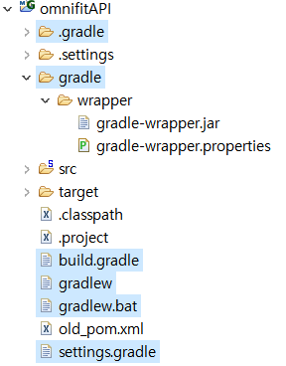

 |  |  |  | =>

 |  |  |  |  | 신규로 생성된 파일 |  | .gradle
 |  |  |  |  |  |  | gradle | wrapper | gradle-wrapper.jar
 |  |  |  |  |  |  |  |  | gradle-wrapper.properties
 |  |  |  |  |  |  | build.gradle (pom.xml 역할)
 |  |  |  |  |  |  | gradlew
 |  |  |  |  |  |  | gradlew.bat
 |  |  |  |  |  |  | setting.gradle

2 | build.gradle
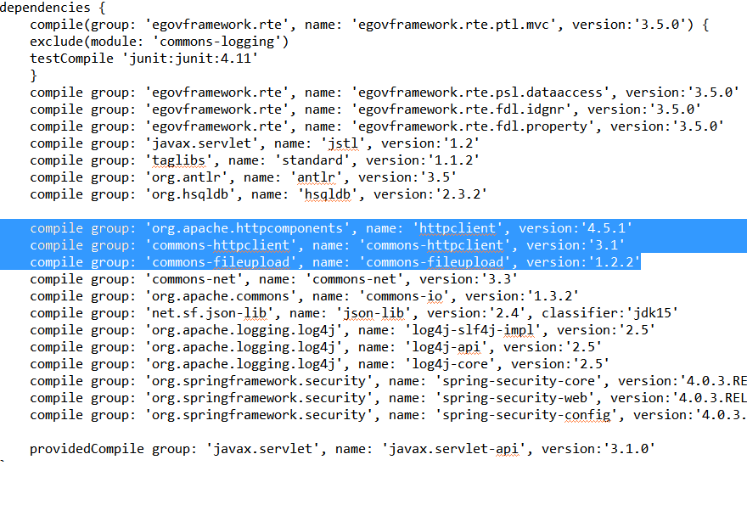

 |  |  |  |  |  | compile group : 추가할 라이브러리 명시

